画面遷移図
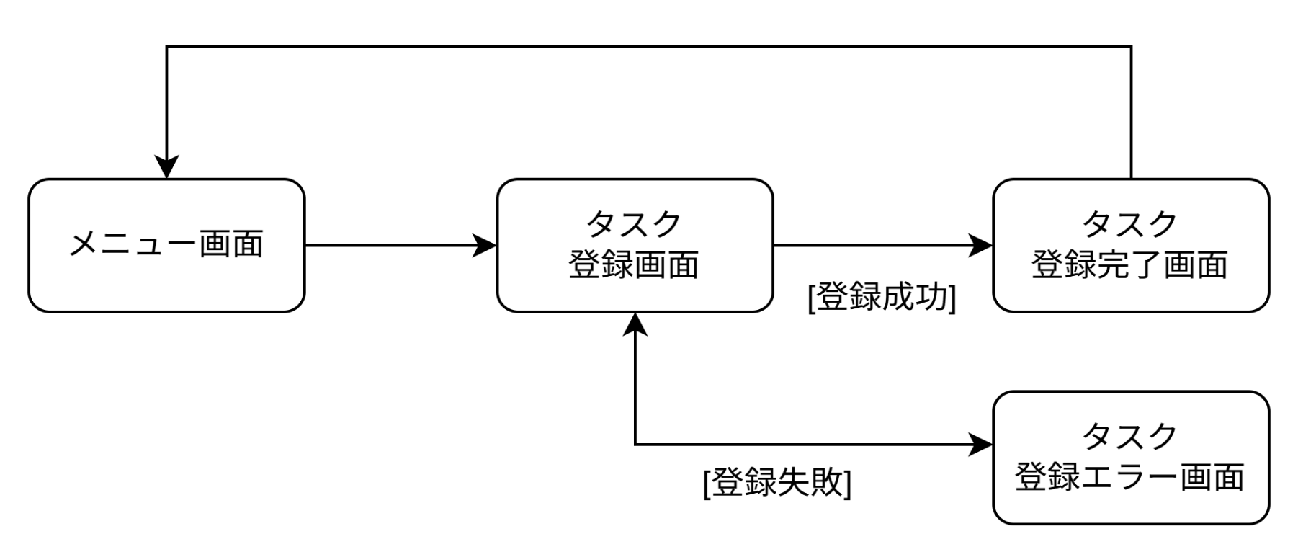
画面遷移図 | システム名 | グループ名 | 作成日 | 担当 | 承認印
 | TaskManager62 | 62期 | 2026-04-13 | 渡辺

詳細クラス図
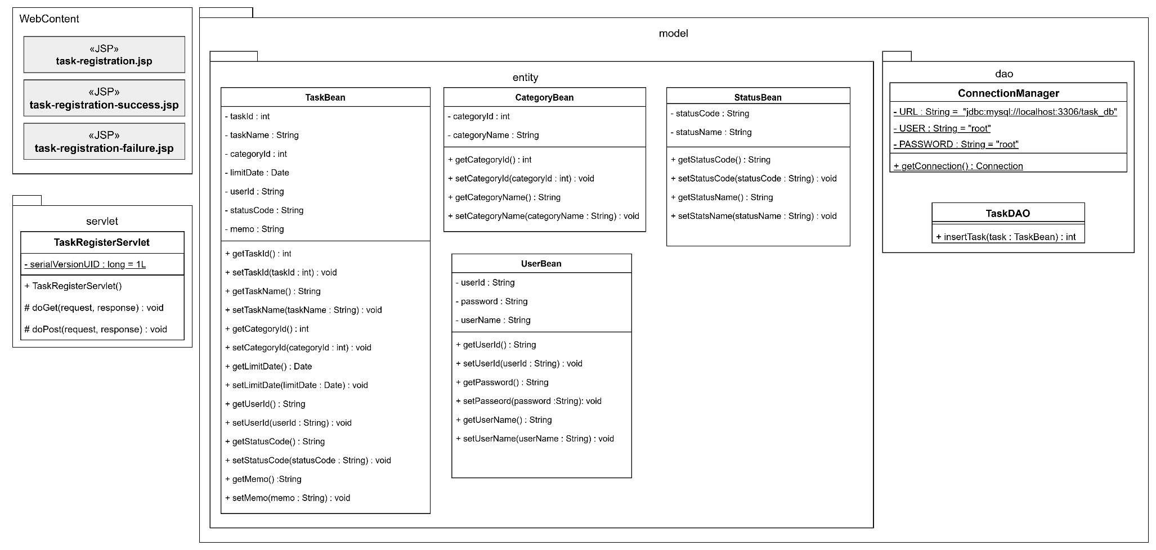
詳細クラス図 | システム名 | グループ名 | 作成日 | 担当 | 承認印
 | TaskManager62 | 62期 | 2026-04-13 | 渡辺

画面設計書 (タスク登録画面)
画面設計書 | システム名 |  | グループ名 |  | 作成日 | 担当 | 承認印
 | TaskManager62 |  | 62期 |  | 2026-04-09 | 渡辺

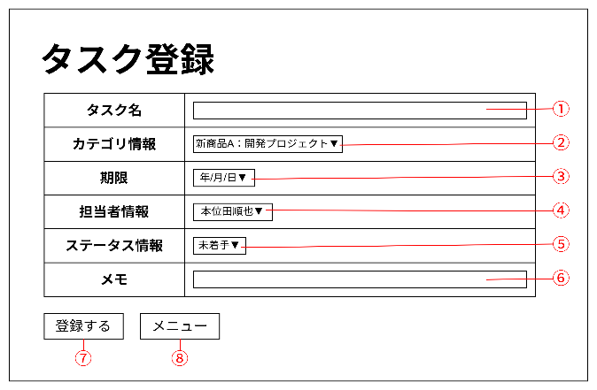
画面名称 | タスク登録画面
画面レイアウト

フォーム定義
action | task-register-servlet |  |  |  |  | method | POST
識別ID | ラベル | type | name | value | 備考
① | タスク名 | text | taskName
② | カテゴリ情報 | select | categoryId
③ | 期限 | date | limitDate | (空文字) | 過去の日付を選択できないようにする
④ | 担当者情報 | select | assigneeId
⑤ | ステータス情報 | select | statusCode
⑥ | メモ | text | memo | (空文字)
⑦ | 登録する | submit |  | 登録する
⑧ | メニュー画面へ | submit |  | メニュー画面へ

画面設計書 (タスク登録完了画面)
画面設計書 | システム名 |  | グループ名 |  | 作成日 | 担当 | 承認印
 | TaskManager62 |  | 62期 |  | 2026-04-13 | 渡辺

画面名称 | タスク登録完了画面
画面レイアウト
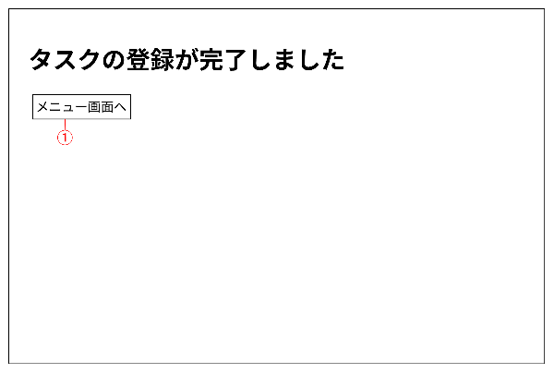

フォーム定義
action | menu.jsp |  |  |  |  | method | POST
識別ID | ラベル | type | name | value | 備考
① | メニュー画面へ | submit |  | メニュー

画面設計書 (タスク登録エラー画面)
画面設計書 | システム名 |  | グループ名 |  | 作成日 | 担当 | 承認印
 | TaskManager62 |  | 62期 |  | 2026-04-13 | 渡辺

画面名称 | タスク登録エラー画面
画面レイアウト
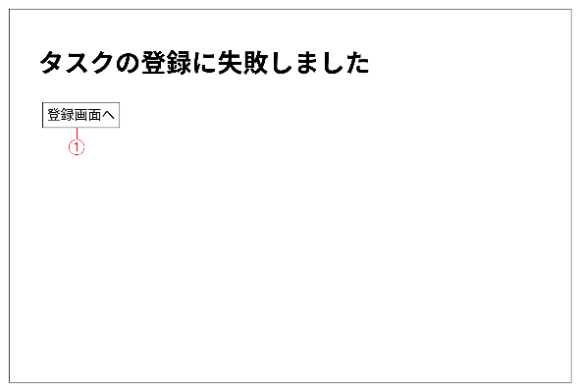

フォーム定義
action | task-register.jsp |  |  |  |  | method | POST
識別ID | ラベル | type | name | value | 備考
① | 登録画面へ | submit

